Sheet1
케미 과일 데코 케이스
STI : 02 6673 4900 , Fax : 02 6406 6543
배송주소:
제품명 | 케미 과일 데코 케이스
이미지 | 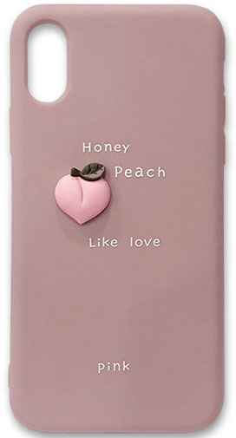 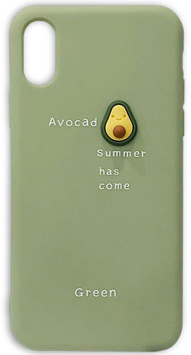 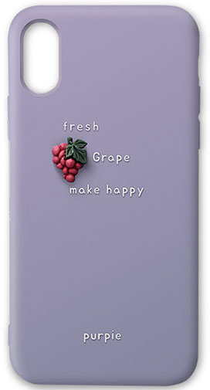 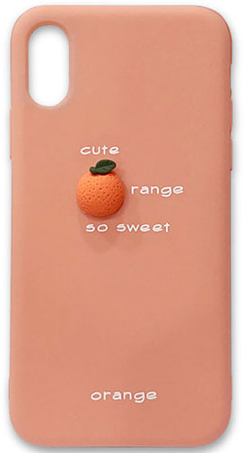
기종/색상 | 피치 | 아보카도 | 오렌지 | 포도
아이폰7/8, 아이폰SE2
아이폰7/8플러스
아이폰X/XS
아이폰XS MAX
아이폰XR |  | X
아이폰11 |  | X
아이폰11 PRO
아이폰11 PRO MAX
아이폰12 mini |  | X
아이폰12/PRO |  | X
아이폰12 PRO MAX
아이폰13 mini |  | X
아이폰13 |  |  |  | X
아이폰13 PRO |  | X
아이폰13 PRO MAX
아이폰14
아이폰14 PLUS
아이폰14 PRO
아이폰14 PRO MAX
갤럭시S8 (G950) |  | X | X | X
갤럭시S8플러스 (G955) |  | X | X
갤럭시S9 (G960) |  | X
갤럭시S9플러스 (G965) |  |  |  | X
갤럭시S10e (G970) |  | X
갤럭시S10 (G973)
갤럭시S10플러스 (G975)
갤럭시S10 5G (G977) | X | X | X
갤럭시S20 (G981)
갤럭시S20플러스 (G986)
갤럭시S20울트라 (G988)
갤럭시S21 (G991) |  | X |  | X
갤럭시S21플러스 (G996)
갤럭시S21울트라 (G998)
갤럭시S22 (S901) |  | X |  | X
갤럭시S22플러스 (S906) |  |  |  | X
갤럭시S22울트라 (S908) |  |  |  | X
갤럭시S23 (S911) | X | X |  | X
갤럭시S23플러스 (S916) | X |  | X | X
갤럭시S23울트라 (S918) |  |  |  | X
갤럭시노트8 (N950)
갤럭시노트9 (N960) |  | X | X | X
갤럭시노트10 (N971) |  | X
갤럭시노트10플러스 (N976)
갤럭시노트20 (N981) |  | X | X
갤럭시노트20울트라 (N986) |  | X
갤럭시A12 (A125) |  | X |  | X
갤럭시A31 (A315) |  |  | X | X
갤럭시A51 (A516)
갤럭시A71 (A716)
갤럭시A32 LTE (A325) |  | X | X | X
갤럭시A42 (A426)
갤럭시A52 (A526) |  |  |  | X
갤럭시A23 (A235) |  |  |  | X
갤럭시A53 (A536)

